画面部品情報（番組参照ダイアログ（ProgramRefDial
Java課題(2023下期） |  |  | 画面ID | 画面名 |  |  |  | 作成日 | 作成者 | 更新日 | 更新者
 |  |  | ProgramRefDialog | 番組参照ダイアログ |  |  |  | 2023-10-01 | DF福田 | 2024-02-11 | DF福田

 | 1.【画面イメージ】
 | 【初期表示】 |  |  |  | 【エラーが発生時】
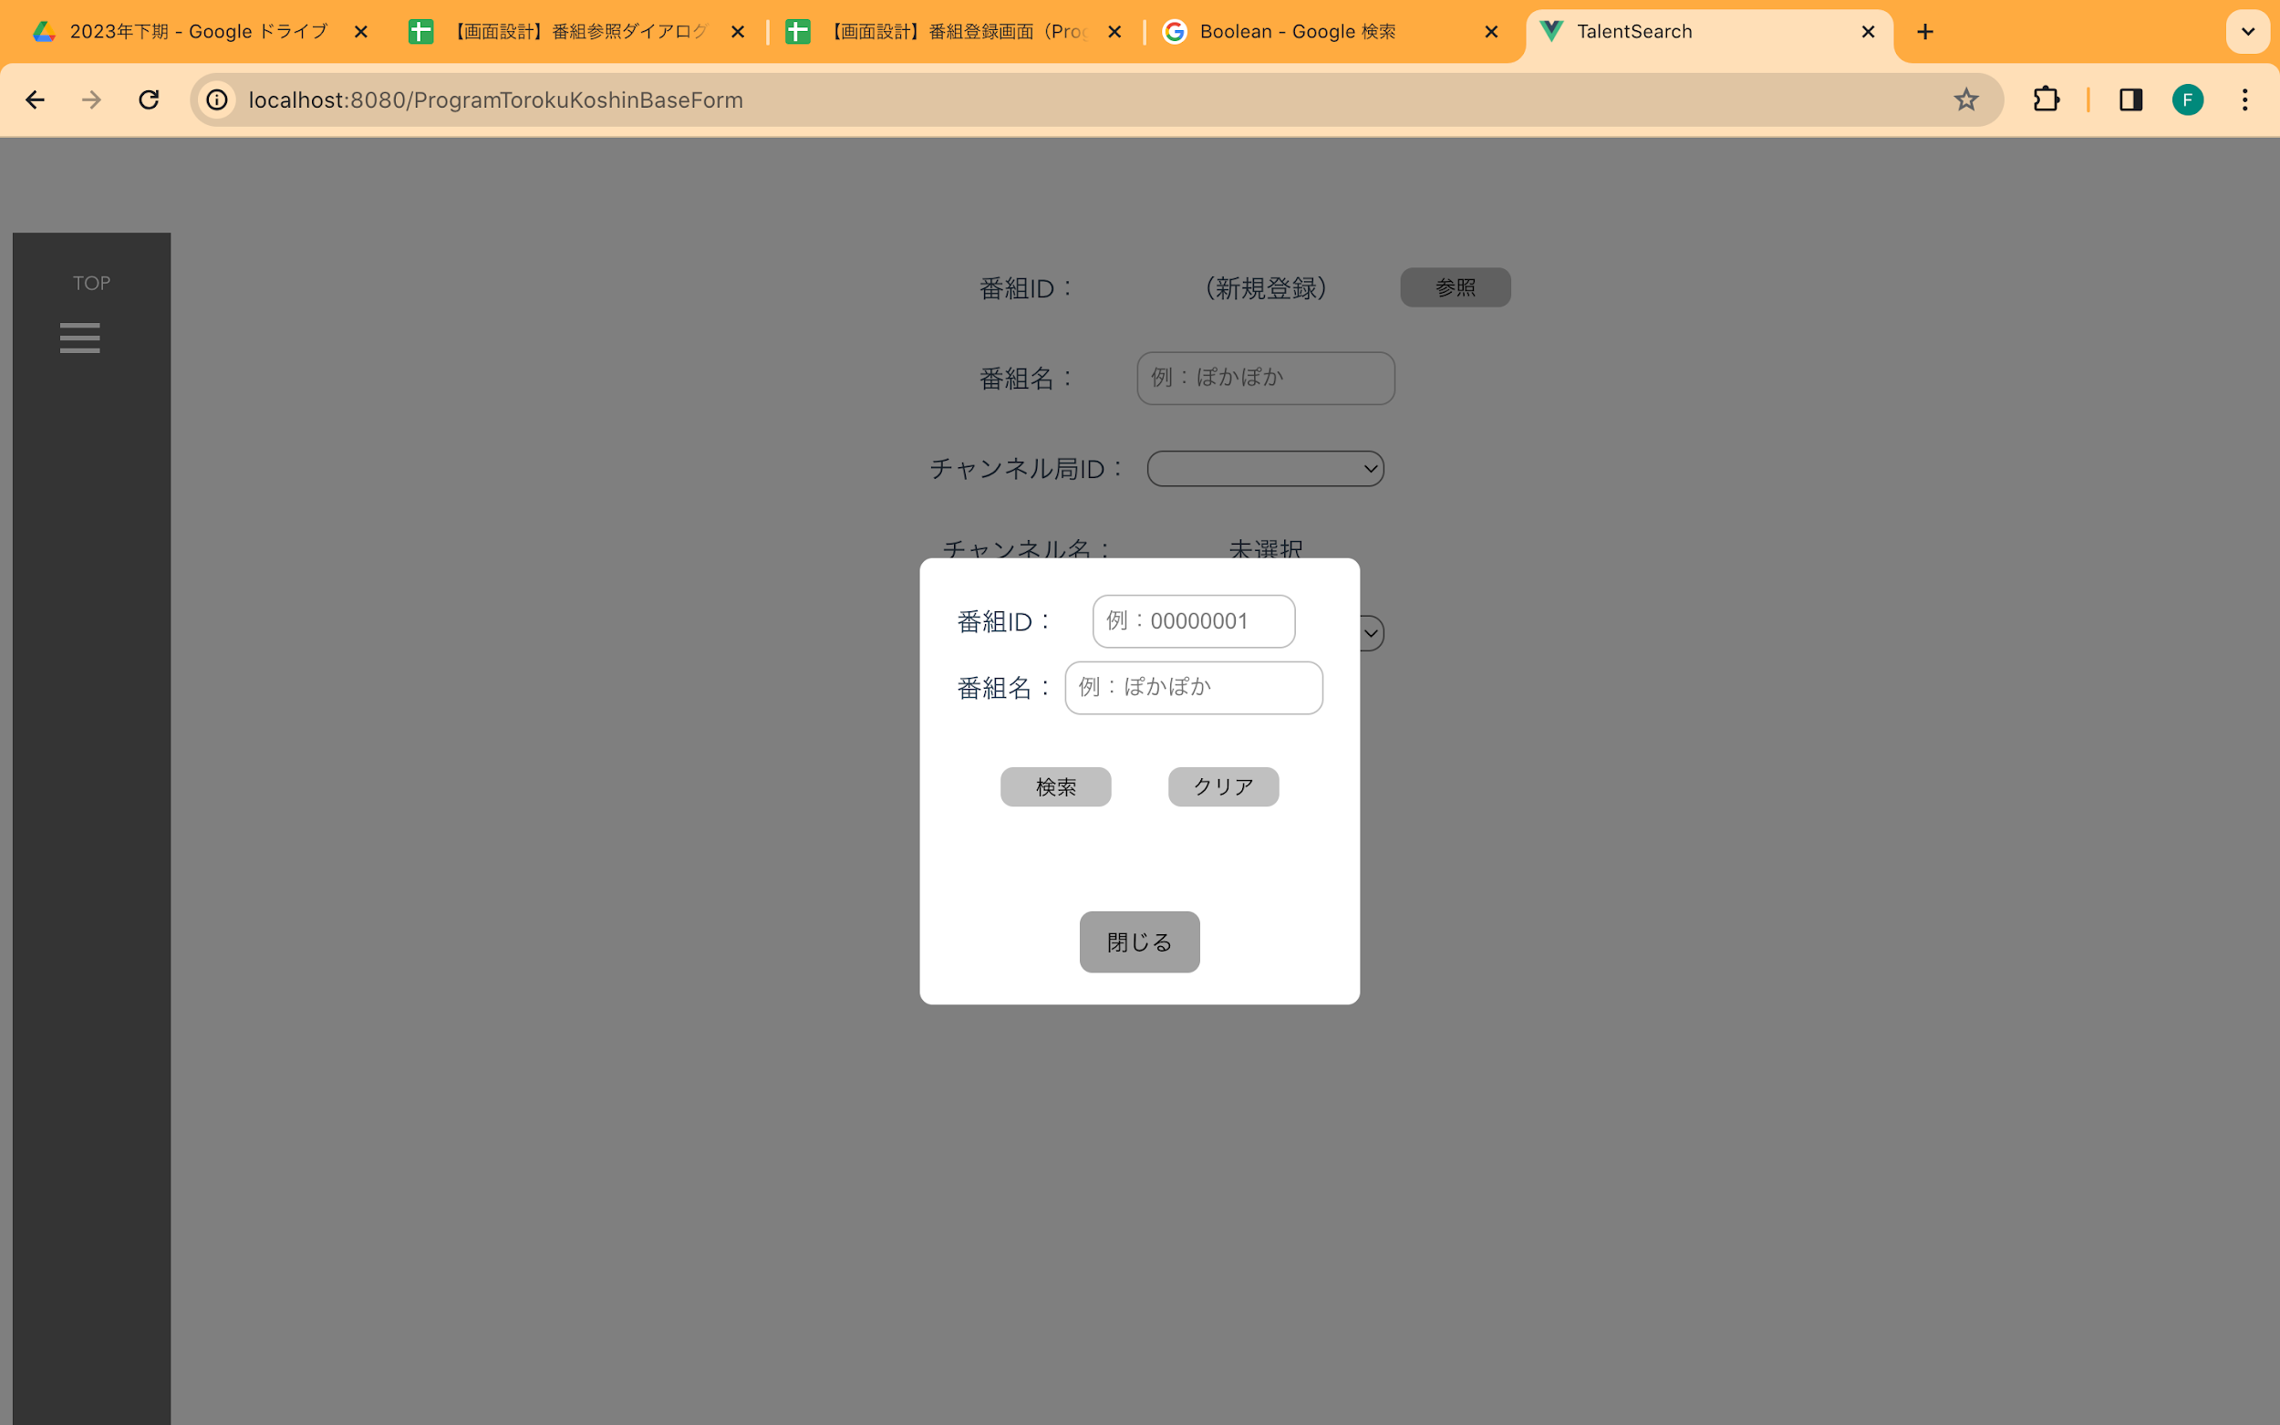
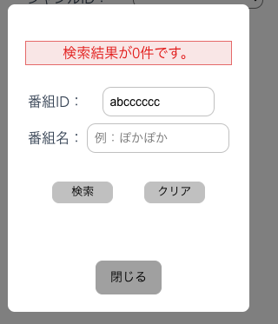

 | ※呼び出し元画面が「番組登録画面」の場合 |  |  |  | ※呼び出し元画面が「番組登録画面」以外の場合
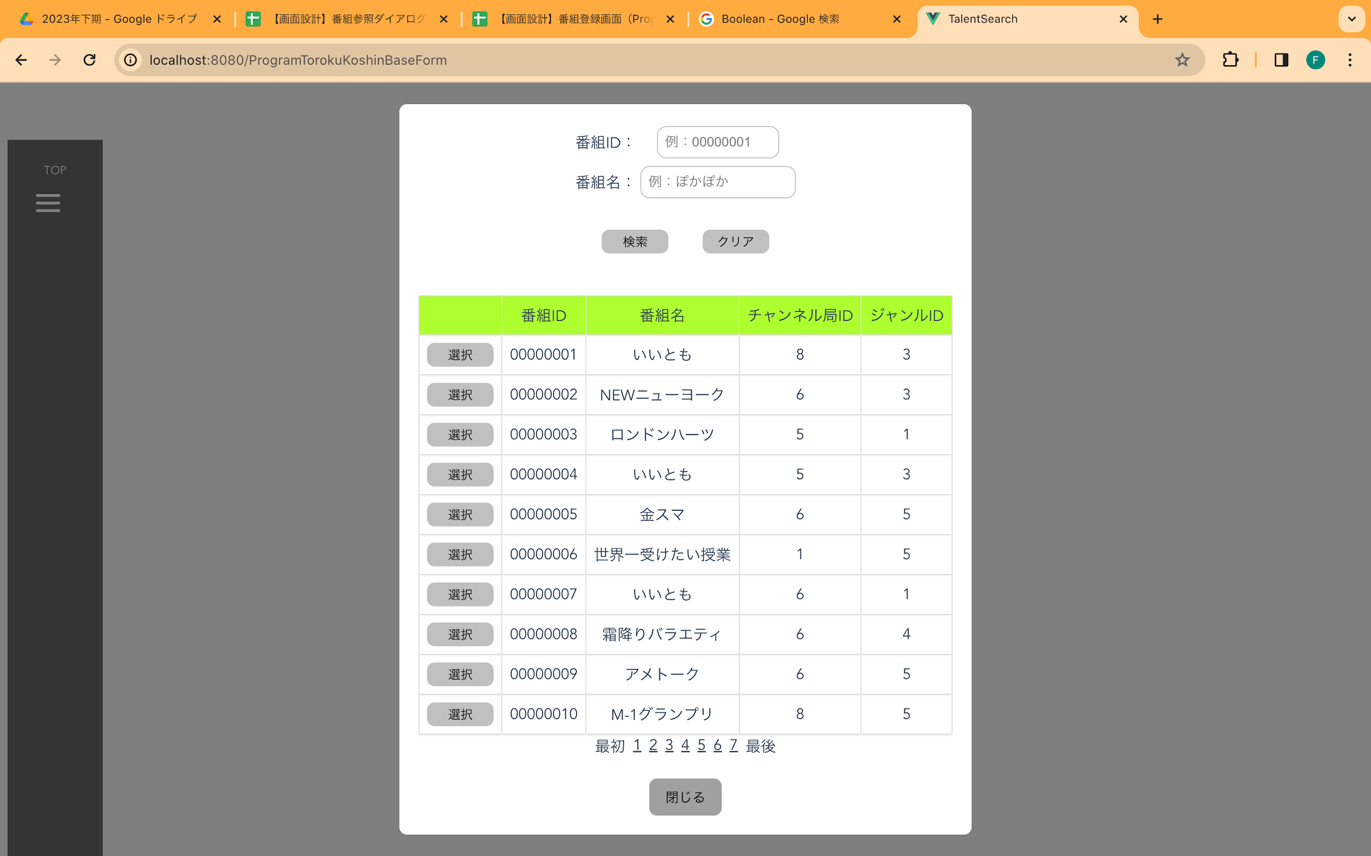
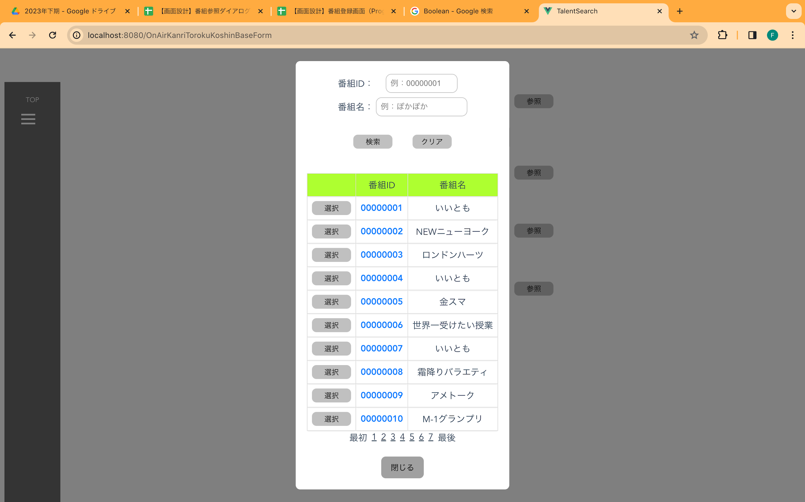

 | 2.【機能概要】
 | ・前の画面の参照ボタンで呼ばれる画面。 ・テーブル「番組マスタ」に対して、検索を行い、一覧に表示させ、内容を1件だけ選択させる。 ※ 番組登録画面またはオンエア管理画面で呼ばれて、ダイアログ画面で、番組の検索をして、選択して、呼び出し元画面へ番組IDを戻す

 | 3.【前の画面より受け取ったパラメータ】
 | パラメータ名 | データ型 | 桁数
 | 番組ID | 文字列 | 8桁
 | 番組名 | 文字列 | 30桁
 | 番組登録画面が呼び出し元フラグ | 論理型 | true/false
 | オープンフラグ | 論理型 | trueの時に当画面を表示する。

 | 4.【イベント情報】
 | イベント名 | 処理概要
 | 初期表示時 | 検索IDと番組名の枠を表示する。
 | 検索ボタン押下時 | 検索条件の各値を取得し、各パラメータに対して、バリデーションチェックを行い、テーブル「番組マスタ」へ検索する。 検索結果の戻り件数0件の場合は、ヘッダーのみ表示する。 1件以上の場合は、ヘッダーとデータを表示する。
 | 選択ボタン押下時 | 選択した行の番組IDと番組名とチャンネル局IDとジャンルIDを呼び元の画面へ戻す。
 | 最初リンククリック時 | ページングの先頭に移動する。
 | ページングリンククリック時 | ページングリンククリック時に、次の10件、前の10件へ遷移できるようにする。
 | 最後リンククリック時 | ページングの最後に移動する。
 | 番組IDリンククリック時 | 番組IDをキーとして、「番組登録画面」へ移動する。 （番組登録画面の更新の際に使用）
 | 閉じるボタン押下時 | クリック時に当画面を閉じる。

 | 5.【フォーム情報】 |  |  |  | 6.【DB情報】
 | （バリデーションチェックのエラー表示部） |  |  |  | （バリデーションチェックのエラー表示部）
 | 項目名 | 部品 | 備考 |  | 取得元テーブル | 取得列 | データ型 | 桁数 | 備考
 | バリデーションチェックエラー結果 | lable | 初期表示時に、値が設定されている場合は、 以下のバリデーションチェックでエラーの場合、エラーメッセージを表示する。 ① 番組IDが8桁以内であること。 ② 番組名が30桁以内であること。 →ビジネスルールに詳しく記載。

 | （検索条件） |  |  |  | （検索条件）
 | 項目名 | 部品 | 備考 |  | 取得元テーブル | 取得列 | データ型 | 桁数 | 備考
 | 番組ID | lable | ー
 | （※入力任意） | text | 8桁以内の文字列 |  | 番組マスタ | 番組ID | 文字列 | ８桁 | 検索先
 | 番組名 | lable | ー
 | （※入力任意） | text | 30桁以内の文字列 |  | 番組マスタ | 番組名 | 文字列 | ３０桁 | 検索先

 | 項目名 | 部品 | 備考 |  | 取得元テーブル | 取得列 | データ型 | 桁数 | 備考
 | 検索 | button | 検索条件の内容でバリデーションチェックに問題がない場合、検索処理を行い、検索結果にデータを表示する。

 | （検索結果） |  |  |  | （検索条件）
 | 項目名 | 部品 | 備考 |  | 取得元テーブル | 取得列 | データ型 | 桁数 | 備考
 | 選択 | button | 選択した行の番組IDと番組名とチャンネル局IDとジャンルIDを呼び元の画面へ戻す。
 | 番組ID | lable | ヘッダー
 | ※ 番組登録画面が呼び出し元フラグがFalseの場合のみ表示 | linkbutton | クリック時に、番組IDをキーとして、「番組登録画面」へ移動する。（番組登録画面の更新の際に使用） |  | 番組マスタ | 番組ID | 文字列 | ８桁
 | ※ 番組登録画面が呼び出し元フラグがTrueの場合のみ表示 | lable | 検索結果の番組ID
 | 番組名 | lable | ヘッダー
 |  | lable | 検索結果の番組名 |  | 番組マスタ | 番組名 | 文字列 | ３０桁
 | チャンネル局ID | lable | ヘッダー
 | ※ 番組登録画面が呼び出し元フラグがTrueの場合のみ表示 | lable | 検索結果のチャンネルID |  | チャンネル局マスタ | チャンネル局ID | 数値 | 1桁
 | ジャンルID | lable | ヘッダー
 | ※ 番組登録画面が呼び出し元フラグがTrueの場合のみ表示 | lable | 検索結果のジャンルID |  | 番組マスタ | ジャンルID | 数値 | 1桁
 | 最初 | linkbutton | 検索結果のグリッドのページングの先頭に移動する。
 | ページングリンク | linkbutton | 検索結果が10件を超える場合に表示する。ページングリンクで次の10件、前の10件へ遷移できるようにする。（１，２，３，・・・【最終ページ番号】）
 | 最後 | linkbutton | 検索結果のグリッドのページングの最後に移動する。
 | 閉じる | button | クリック時に当画面を閉じる。

